Format vragen
Format vragen over de Marktconsultatie

 |  | Marktconsultatie assessments tbv het CJIB

Opdrachtgever: |  | Centraal Justitieel incassobureau
Contactpersoon: |  | Josette Aarnoudse
uiterste inleverdatum: |  | 2026-06-22

Vraag | Op welke vraag heeft uw vraag betrekking? | Uw vraag: | Antwoord vanuit het CJIB
1 | 1 | Duurzame inzetbaarheid is een breed begrip. Is dit begrip in de context van CJIB al verder uitgewerkt? Zo ja, kunnen wij daar de relevante stukken van inzien? | Het belang van duurzame inzetbaarheid is verankerd in de strategische koers van het CJIB. Deze wordt ondersteund door 6 strategische pijlers. De zesde pijler is 'aantrekkelijke werkgever en lerende organisatie'. Hierin is opgenomen dat het CJIB streeft naar duurzame inzetbaarheid van medewerkers binnen de organisatie in termen van vitaliteit, bevlogenheid, vaardigheden, kennis en capaciteit. Het CJIB volgt daarbij de visie van het Rijk: Vitaliteit gaat over je lichamelijk en geestelijk fit voelen, lekker in je vel zitten. Iemand die vitaal is zit vol levenslust en energie en gaat met plezier naar het werk. Vitaliteit is niet vanzelfsprekend. Daar moeten we allemaal voortdurend aan werken. Denk aan gezond eten, voldoende bewegen, ontspanning en slaap, een goede balans vinden tussen werk en privé, je werk leuk en nuttig vinden. Er zijn 4 dimensies van vitaliteit die jou in balans brengen en die elkaar beïnvloeden: fysiek, mentaal, sociaal emotioneel en zingeving. Mentale vitaliteit: stressbestendigheid, flexibilitiet en veerkracht. Sociaal emotionele vitaliteit: sociale steun en verbinding. Fysieke vitaliteit: voldoende beweging, gezond eten, energie, rust en ontspanning. Zingeving: ontwikkeling, betekenis & meerwaarde, integer werken. | 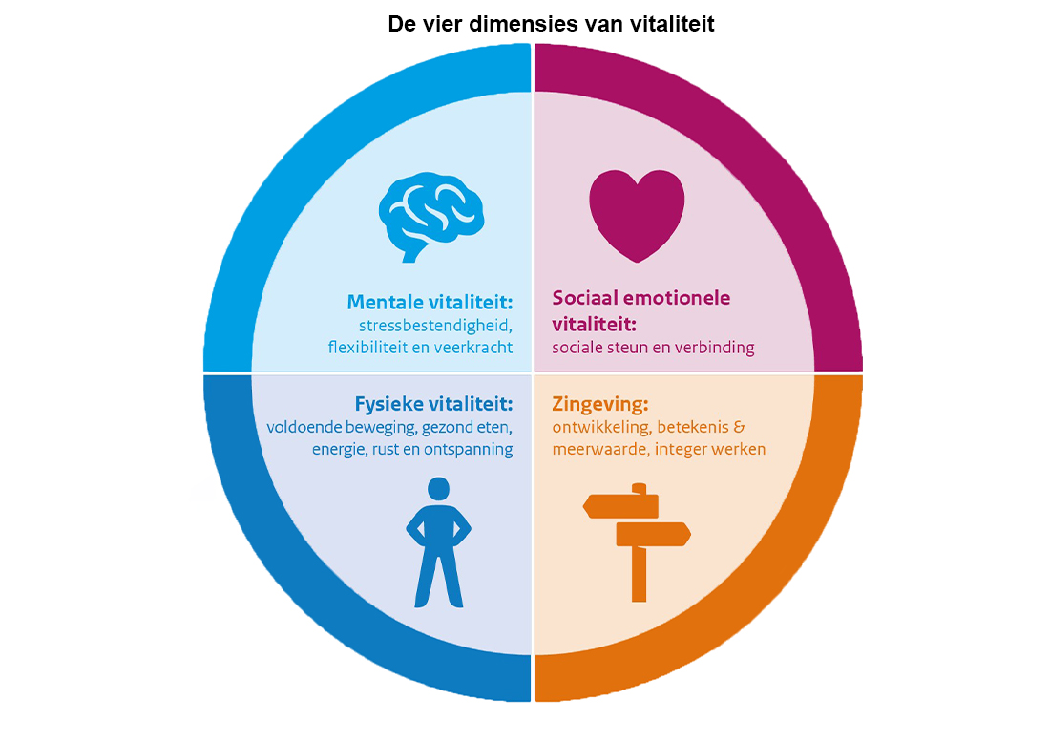
2 | 2 | Bedoelt u met 'trends' de trends zoals beantwoord in vraag 1? | Ja, met ‘trends’ wordt gedoeld op relevante ontwikkelingen binnen het domein duurzame inzetbaarheid en assessments, zoals onder andere (maar niet uitslutend) benoemd in vraag 1 van deze marktconsultatie. Het betreft zowel maatschappelijke, technologische als HR-gerelateerde ontwikkelingen. Maar ook bijvoorbeeld de wijze waarin assessments afgenomen worden (bv Gamefication/ serious gaming).
3 | 4 | Dit lijkt een retorische vraag. Welk antwoord zou CJIB zelf op deze vraag geven? Vervolgens kan uw vraag aan ons zijn hoe wij data en inzicht verstrekken en verwerken. | De vraag is opgenomen om inzicht te verkrijgen in de visie van de markt op de rol van data en inzicht binnen duurzame inzetbaarheid en assessments. Het CJIB onderschrijft dat data en inzicht een belangrijke rol spelen bij het ondersteunen van ontwikkeling, mobiliteit en strategische personeelsplanning. Het doel van deze vraag is expliciet om de markt te laten reflecteren op de wijze waarop data wordt ingezet, ontsloten en vertaald naar bruikbare HR-inzichten.
4 | 5 | Dit lijkt een retorische vraag. Welk antwoord zou CJIB zelf op deze vraag geven? Vervolgens kan uw vraag aan ons zijn hoe wij aan die randvoorwaarden kunnen voldoen. | De vraag is bedoeld om inzicht te krijgen in de randvoorwaarden die vanuit de markt als essentieel worden gezien voor succesvolle implementatie van oplossingen op het gebied van duurzame inzetbaarheid en assessments. Het CJIB verwacht van marktpartijen een reflectie op zowel organisatorische, technische als gedragsmatige randvoorwaarden die noodzakelijk zijn om implementatie succesvol te laten verlopen binnen (semi-)overheidscontext.
5 | 14 | Dit lijkt een retorische vraag. Welk antwoord zou CJIB zelf op deze vraag geven? Vervolgens kan uw vraag aan ons zijn hoe wij invulling geven aan de verschuiving van momentopname naar continu ontwikkelinstrument. | De vraag is opgenomen om inzicht te verkrijgen in de visie van marktpartijen op de ontwikkeling van assessments van incidentele metingen naar meer continue ontwikkelinstrumenten. Het CJIB wil hiermee expliciet uitvragen hoe marktpartijen deze verschuiving zien en welke concrete oplossingen of ontwikkelingen zij hiervoor beschikbaar hebben of verwachten.
6 | 1.1. Inleiding | In de tweede alinea van marktconsultatiedocument benoemt u aanverwante dienstverlening. Kunt u aangeven wat u verstaat onder aanverwante dienstverlening? | Onder aanverwante dienstverlening verstaat het CJIB alle aanvullende diensten die samenhangen met of ondersteunend zijn aan de inzet van assessments en andere instrumenten gericht op duurzame inzetbaarheid, ontwikkeling en mobiliteit van medewerkers. Hieronder vallen onder andere (maar niet uitsluitend): • adviesdiensten op het gebied van HR, talentontwikkeling, loopbaanbeleid en organisatieontwikkeling; • ondersteuning bij het vertalen van inzichten uit assessments en ontwikkelinstrumenten naar de praktijk, bijvoorbeeld binnen teams, de gesprekscyclus en ontwikkelplannen; • implementatie-, integratie- en beheerondersteuning van digitale tools en systemen; • training en begeleiding van gebruikers, waaronder HR-professionals, leidinggevenden en medewerkers; • coaching, ontwikkeltrajecten en begeleiding bij interne mobiliteit; • data-analyse, rapportages, dashboards en het beschikbaar maken van managementinformatie; • ondersteuning bij adoptie, communicatie en verandermanagement. Het CJIB is daarbij nadrukkelijk op zoek naar instrumenten die niet uitsluitend gericht zijn op klassieke assessments, maar ook laagdrempelige en effectieve vormen van inzicht en ontwikkeling bieden. Het uitgangspunt is dat competenties en talenten van medewerkers zichtbaar blijven en kunnen worden ontwikkeld, waarbij medewerkers worden ondersteund in hun professionele groei en inzetbaarheid. Daarbij wordt specifiek gedacht aan instrumenten die meerjarig en continu kunnen worden ingezet als onderdeel van de ontwikkeling van medewerkers, bijvoorbeeld door deze te verbinden aan de reguliere gespreks- en ontwikkelcyclus. De instrumenten moeten kunnen bijdragen aan duurzame inzetbaarheid, interne mobiliteit en doorstroom, waarbij medewerkers op een toegankelijke manier inzicht krijgen in hun mogelijkheden en ontwikkelpunten. Het CJIB wil hiermee medewerkers stimuleren om zich te blijven ontwikkelen en interne loopbaanstappen te zetten, zonder dat een instrument uitsluitend als een selectiemiddel
7 | Scope | Kunt u aangeven hoeveel assessments nu van ieder benoemd type jaarlijks worden afgenomen? | In 2025 zijn circa 50 (selectie- en ontwikkel)assessments uitgevoerd. Deze assessments bestonden uit een combinatie van cognitieve capaciteiten, competentiemetingen, een gesprek met een psycholoog en een rollenspel met een acteur. Daarnaast zijn circa 200 online assessments afgenomen, gericht op het verkrijgen van inzicht in cognitieve capaciteiten en competenties van medewerkers.
8 | Planning | Kunt u aangeven wanneer u verwacht de aanbesteding inzake assessements te publiceren en wat voor u de gewenste ingangsdatum van het contract is? | Het streven is om in Q3 2026 de aanbesteding te publiceren. Hieraan kunnen uitdrukkelijk geen rechten ontleend worden.
9
10
11
12
13
14
15
16
17
18
19
20
21
22
23
24
25
26
27
28
29
30
31
32
33
34
35
36
37
38

